상품제안서
투명내열 머그컵 4종 | 상품코드: S41480

 |  |  |  |  |  |  | 02-713-8555 | www.synergygift.co.kr
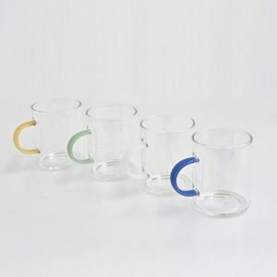

【상세/제작정보】 | <p><span style="font-size: 14pt;">※ 기본수량 미만 발주 진행시 별도 문의 바랍니다.</span></p>

【인쇄/포장옵션】 | DTF필름1도 / 포장지포장

【공급단가】 | 수량 | 100~ | 300~ | 1,000~ | 3,000~ | 10,000~
*VAT별도 | 화이트 | 3,770원 | 3,600원 | 3,430원 | 3,370원 | 3,250원
 | 옐로우 | 3,770원 | 3,600원 | 3,430원 | 3,370원 | 3,250원
 | 그린 | 3,770원 | 3,600원 | 3,430원 | 3,370원 | 3,250원
 | 블루 | 3,770원 | 3,600원 | 3,430원 | 3,370원 | 3,250원

【상품 URL】 | https://www.synergygift.co.kr:443/src/goods_detail.php?gdno=41480

